手順
VTで「1ビットのスイッチ」を配置して押す（ON）
KVでそのビットを受けて出力（Y）をONにする
VTでそのON/OFF状態をランプで表示する

という一連の流れを、KV STUDIOシミュレータ × VT STUDIOシミュレータで確認する手順をまとめます。
（操作体系はキーエンス公式のガイド／eラーニング内容と一致します） [keyence.co.jp], [keyence.co.jp]

全体像（シミュレーション構成）

KV STUDIO：ラダープログラム（例：X0→Y0）をシミュレータで実行
VT STUDIO：画面上のスイッチをX0に割り当て、ランプをY0に割り当ててVTシミュレータで実行
VT↔KV連携：VTシミュレータ起動時に、起動中のKVシミュレータへ接続して、デバイス値をやり取り（実機不要） [uk-engineer.com]

事前準備
1. KV STUDIO（体験版可）とVT STUDIO（体験版可）をインストール
公式のVTシリーズ・ユーザーサポートからダウンロード＆ユーザー登録（サイトライセンス）を行います。 [keyence.co.jp], [keyence.co.jp]
2. 両方のソフトを起動可能な状態にする（管理者権限推奨）。

手順①：KV STUDIOでラダーを作る（X0→Y0）

目的：VTの1ビットスイッチでX0をONすると、KV側でY0をONする簡単な回路。

1. 新規プロジェクトを作成（CPUはKV-8000系など任意でOK。シミュレーション目的なら型番は大きく影響しません）。 [keyence.co.jp]
2. ラダー編集で下記のような基本回路を作成
左：入力リレー X0（常開接点）
右：出力リレー Y0（コイル）
接点X0がON → コイルY0が励磁（ON）
3. シミュレータを起動
メニューからシミュレーション開始（「通信用設定」をシミュレータにしておく）
KV STUDIOがシミュレーション実行中になっていることを確認

ここまでで「X0をONするとY0がONになる」ロジックがKV側に準備できました。 [keyence.co.jp]

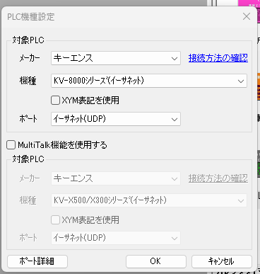

手順②：VT STUDIOで画面を作る（スイッチとランプ）

目的：画面上のスイッチをX0に割り当て、ランプをY0に割り当てる。

1. 新規プロジェクト（VT5シリーズ等、手持ちの機種プロファイルでOK）を作成。 [keyence.co.jp]
2. 画面に**「スイッチ」パーツ**を配置
そのプロパティ（デバイス設定）でビットデバイスを選択
対象を**X0**に設定
スイッチ動作タイプは「モーメンタリ（押している間ON）」でも「オルタネート（押すたびにON/OFF）」でも可。今回はオルタネートが分かりやすいです。
3. 画面に**「Nステートランプ」または「ビットランプ」**を配置
対象デバイスを**Y0**に設定
ON/OFFで色や表示が切り替わるようにステートを設定（例：OFF＝灰色、ON＝緑）

VTのスイッチ→X0、VTのランプ→Y0 と覚えておくと混乱しません。 [keyence.co.jp]

手順③：VT↔KVのシミュレーション連携

目的：実機なしで、VT画面の操作がKVのラダーに反映され、その結果をVTで表示。

1. KV STUDIOシミュレータを起動済みにしておく（手順①の状態）。 [keyence.co.jp]
2. VT STUDIOでメニュー 「ツール」→「VTシミュレータ起動」
ダイアログの**「KV STUDIO設定」**をクリック
**「起動中のKV STUDIOを選択」**→OK
これでVTシミュレータがKVシミュレータに接続します。 [uk-engineer.com]
3. 動作確認
VTシミュレータの画面でスイッチをタップ → X0がON
KVラダーの接点X0がONとなり、コイルY0がON
VTのランプ（Y0参照）がON表示に切り替わる

よくあるつまずきポイント（チェックリスト）

デバイスの種類間違い：X/Yはビットです。VT側でワードを選んでしまうと反応しません。 [keyence.co.jp]
通信先未設定：VTシミュレータ起動後にKV STUDIO設定で「起動中のKV」を選ぶのを忘れるとリンクしません。 [uk-engineer.com]
プロジェクトの機種差：KVのCPUやVTの機種プロファイルが全く噛み合わない設定でも、シミュレーションは基本的に動きますが、デバイス番号の誤設定があると動作しません。デバイスマップを再確認。
オルタネート／モーメンタリの違い：表示が一瞬しか変わらない場合はスイッチタイプをオルタネートに。

応用：インターロックやタイマを足してみる

KV側に**タイマ（T0）**を入れて「X0がON→1秒後にY0をON」などを作り、VTで状態遷移をランプ色で見せると、動作理解が深まります。
KVのスキャンタイムやデバイスコメントも合わせて学ぶと、実機導入前の設計品質が向上します。 [keyence.co.jp]

参考（公式リソース）

VTシリーズ ユーザーサポート（ソフト・マニュアル・導入ガイド・FAQ・サンプル）
https://www.keyence.co.jp/support/user/controls/hmi/ [keyence.co.jp]

KV/VTユーザー標準サービス（サイトライセンス・無償アップデート）
https://www.keyence.co.jp/kv_standard/kv_user.jsp [keyence.co.jp]

PLC eラーニング（KVシリーズ）—KV/VTシミュレータ前提の学習に好適
https://www.keyence.co.jp/support/user/controls/plc/video/beginners/ [keyence.co.jp]

シミュレーション連携の手順例（解説ブログ）
https://uk-engineer.com/?p=243 [uk-engineer.com]

次に進めるサポート

必要でしたら、**画面キャプチャ付きの手順書（PDF）**をこちらで作成してお渡しします。

VTのスイッチ／ランプ設定の詳細（プロパティ項目）
KVラダーの作成とシミュレータ起動の画面
連携ダイアログの設定手順

また、宮本さんの環境（KV/VTのバージョン、VT機種プロファイル）を教えていただければ、デバイス記号・通信設定の最適化まで含めてピンポイントで整えます。

手順2

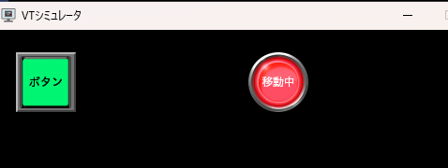
VT STUDIOでの操作画面の作成
① プロジェクトの新規作成
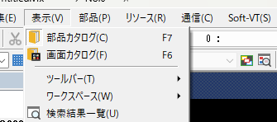

② | VT5にしておく
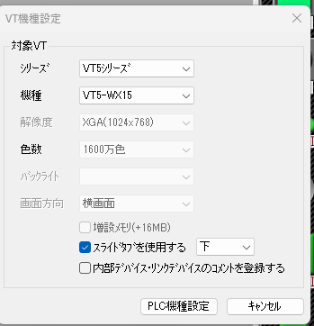

 | KV-8000を選択する。
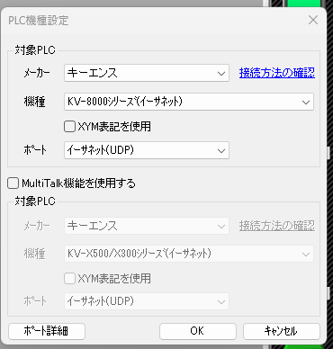

③ 初期画面

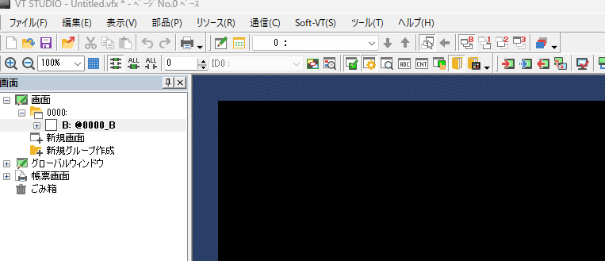

④ スイッチとランプを配置する。
 | 下向き矢印を押す。
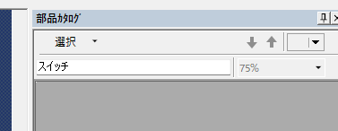

 | 下記のように部品、テーマ、ユーザー定義が出る。
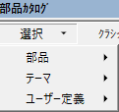

 | 部品の横の右矢印を押す。
 | 右側に部品カタログが表示される。

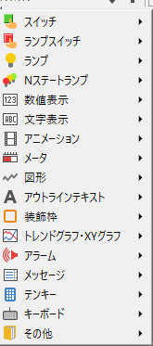

⑤ スイッチの選択
 | スイッチを押して、一覧のクラッシックスイッチを押す。
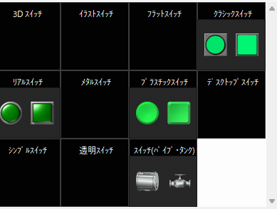

 | 角型Īをクリックして左にドラッグ＆ドロップする。

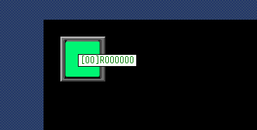
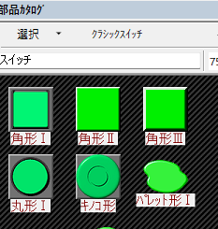

 | 文字色を黒 ボタンした。

⑥ ランプの配置
 | リアルランプを選択

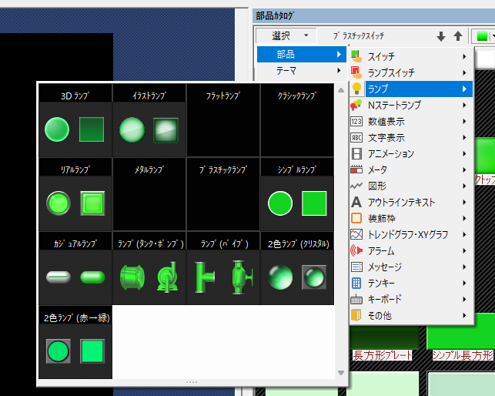

 |  | ボタンの色を赤に文字色を黒 移動にした。 | スイッチ機能はビットセット
 |  | R000300に変更。ラダーに合わして

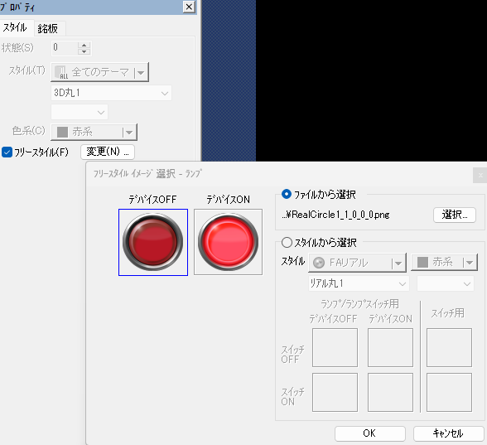
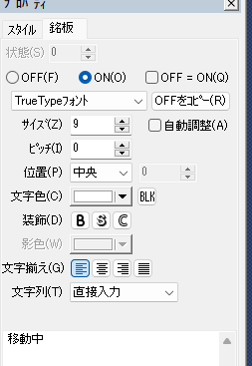
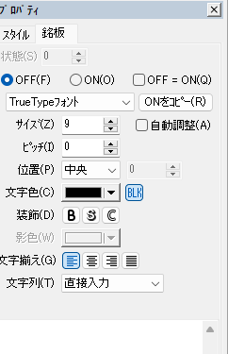

⑦ 保存

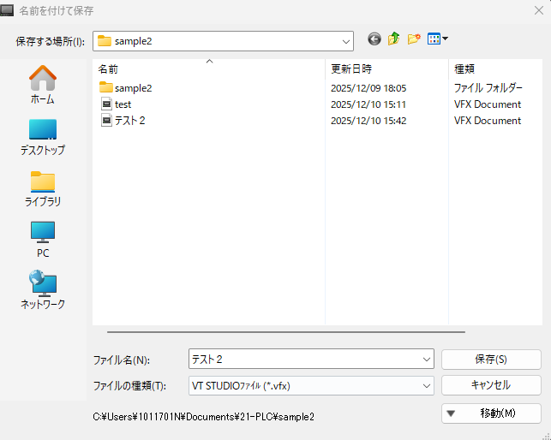

⑧VTシミュレータ起動



 |  | ボタンを押すと上と下の画像の繰り返し。

